Sayfa1
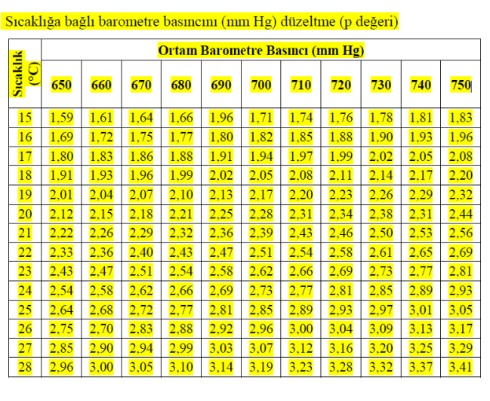
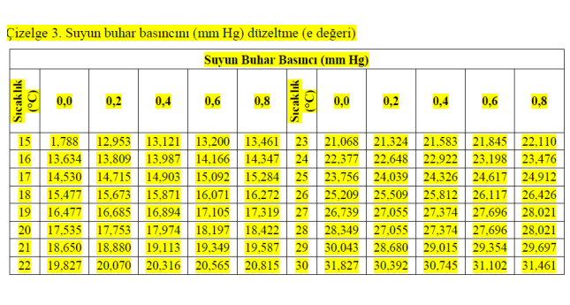
kireç
 |  | b=B-p
ad | Vt | B | p | e | t | Tartım ağırlığı | %nem | A (g) | Vo | CaCO3
1 | 14.2 | 700 | 1.82 | 13.67 | 16 | 0.5 | 5.01 | 0.47614512904 | 12.081458141 | 11.33
2 | 12.9 | 700 | 1.82 | 13.67 | 16 | 0.5 | 4.96 | 0.47637195122 | 10.975409156 | 10.28
3 | 11.3 | 700 | 1.82 | 13.67 | 16 | 0.5 | 3.95 | 0.481000481 | 9.6141180978 | 8.92

